Essai avec V1
Date de l'essai :
Heure de l'essai :
Force (N) : | 14.0
Déplacement (mm) : | 0.00

 |  | Force maxi (N) :

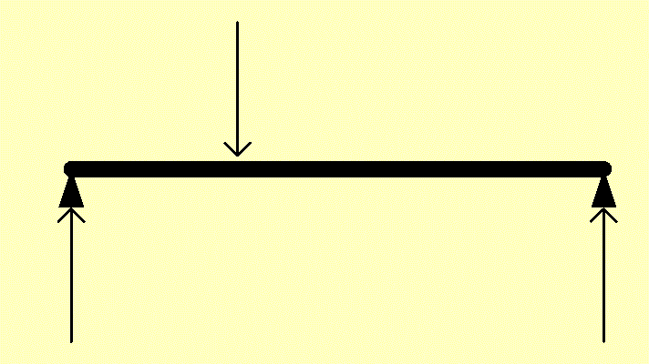
 |  | Force appui (N) :

